Setup & TypeScript
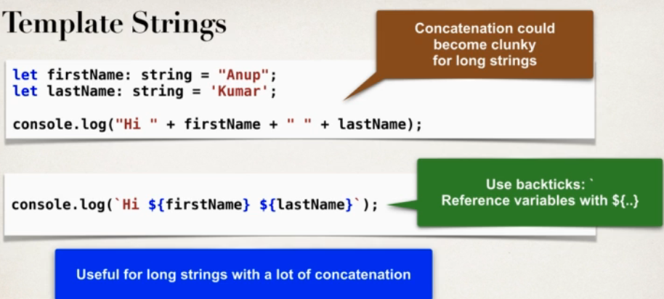
App truyền thống
 | Mỗi user action sẽ trả về full HTML page load

Single-Page
 | Chỉ có 1 trang duy nhất
 | Dựa vào user action thì page đó sẽ được update
 |  | => Chỉ update 1 phần thay vì trả về nguyên page HTML
 | Có thể giao tiếp với BE server để gửi và lấy data với REST API

Các ví dụ về trag Single Page thực tế:
 | Google Map, các trang map khác
 | Email cũng là Single Page

 | www.madewithangular.com |  |  | sẽ thấy dc các real project dùng angular

tháng 10 năm 2010 là AngualarJS 1.0
 | từ tháng 10 năm 2016 là Angular 2 và từ đó trở đi các phiên bản 4, 5, 6, 7 ,8 (2019) là không có thay đổi gì lớn cả chỉ là dựa vào 2
 |  | cũng giống như java 7,8,9,10,11,12 => không thay đổi nhiều

 | => AngularJS là legacy và khác framework hoàn toàn với Angular 2
 |  | Từ Angular 2 thì cứ mỗi 6 thàng sẽ có release mới

 | Environment:
 |  | VSC
 |  | npm, node, tsc (typescript compiler)
 | www.luv2code.com/angular-install-guides

TypeScript Fundamental
 | có hỗ trợ oop: class, object, inheritance, interface,…
 | => Có thể dễ sử dụng hệ sinh thái JS và môi trường với dạng compile
 | www.typescriptlang.org |  |  | (document của typescript)

 | Angular có thể dùng với:
 | 1/ | JavaScript
 | 2/ | ECMAScript |  | bản chuẩn (standarlized version) của JavaScript (ES6, ES9,…)
 | 3/ | TypeScript
 | 4/ | Dart,…
 | Hầu hết sẽ dùng TypeScript

 | TypeScript là một dạng tổng hợp của JS và ECMAScript
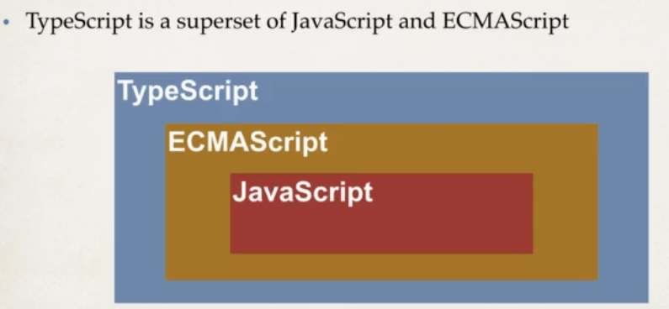

 | Lý do dùng TS cho Angular vì Strongly-typed language với compile time checking và hỗ trợ mạnh bởi IDE
 |  | Giúp tăng productivity và efficency với các project bự
 | Và vì Angular framework dc phát triển với TS
 | Các docs, blogs hay tutorial cũng dùng TS cho Angular => Dễ xem với coding example

 | Development Process
 | 1/ | Tạo TS code
 | 2/ | Compile code
 | 3/ | Run code

 |  | các file sẽ có đuôi là .ts
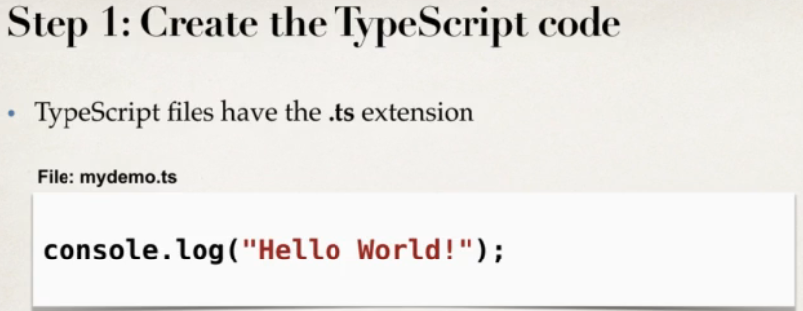

 |  | Vì web browser không hiểu dc TS mà chỉ hiểu dc JS |  |  |  | => phải convert TS code sang JS => Gọi là "Transpiling" (Translate/Compiling)

 |  |  |  |  |  |  |  | dùng lệnh tsc để transpiling |  |  | => generate ra js từ ts

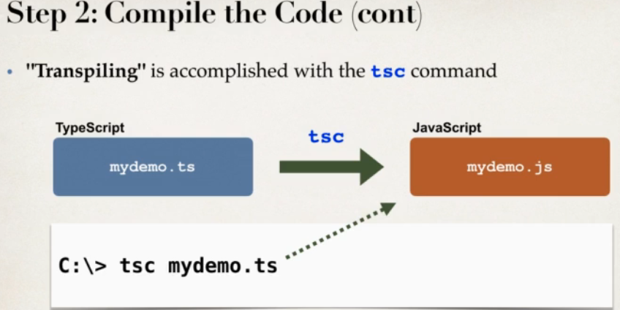

 |  | Để run code thì dùng lệnh node mydemo.js
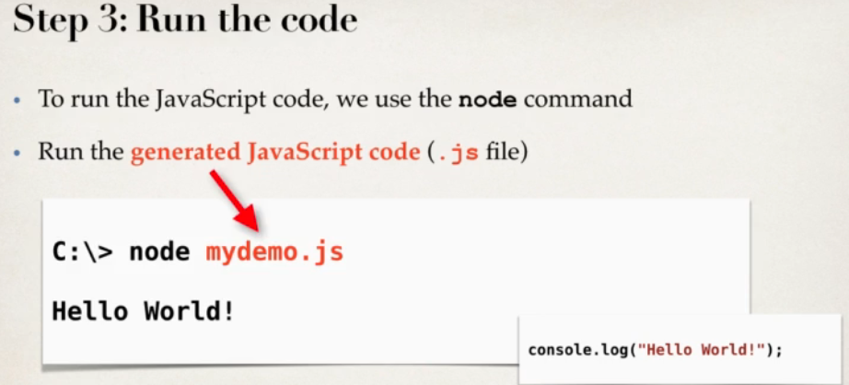

 |  | Compiler có thể tìm lỗi lúc compile (Khác với JS chỉ biết lỗi khi run-time)
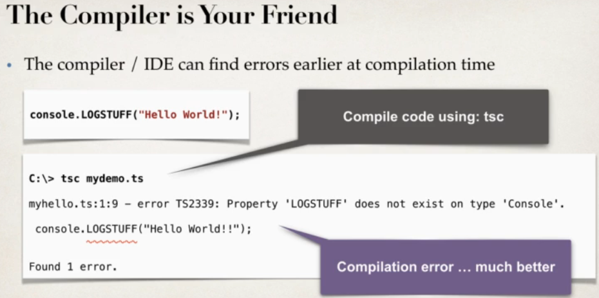

 |  |  |  |  |  |  |  |  | lệnh tsc mydemo.ts đã có compile luôn cho mình lúc convert qua js
 |  |  |  |  |  |  |  |  |  | do đó có lỗi là hiện luôn

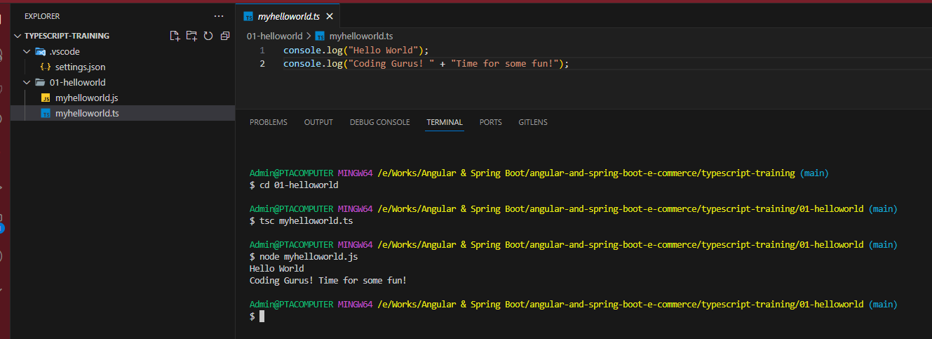

 |  |  |  |  |  |  |  |  |  |  | File JS sẽ tự generate khi dùng lệnh tsc
 |  |  |  |  |  |  |  |  |  |  |  | Khi edit file thì edit trog file TypeScript không edit trog JS

 | TypeScript Variables
 |  | boolean
 |  | number | có cả integer và float
 |  | string
 |  | any | support "any" datatype assignment
 |  | … | www.typescriptlang.org

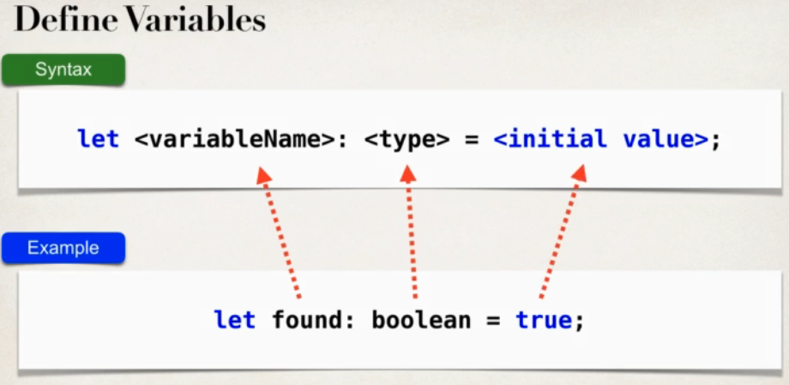
 | Cách define biến/variable
 |  |  |  |  |  |  | 1 số ví dụ khai báo biến
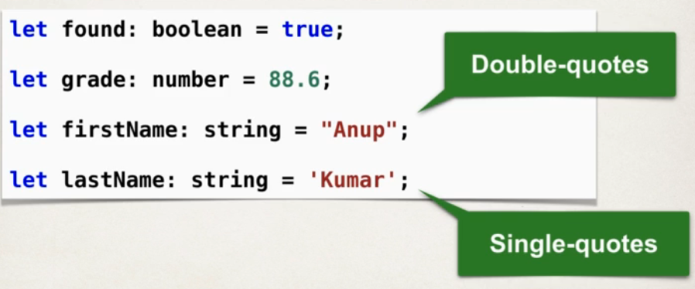

 |  |  |  |  |  |  |  |  |  |  |  |  | Có thể dùng " hoặc ' đều dc

 | Tốt nhất nên dùng let thay vì var do var có các vấn đề như scoping, capturing, shadowing,…

 | TypeScript là Strongly Typed
 |  | Define giá trị, kiểu dữ liệu trước rồi từ đó sửa sau |  |  |  |  |  | Nếu mà giá trị found là boolean mà lại assign number là 0 thì toang
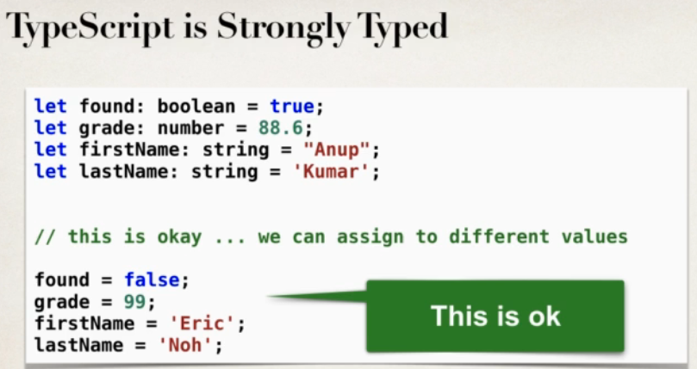
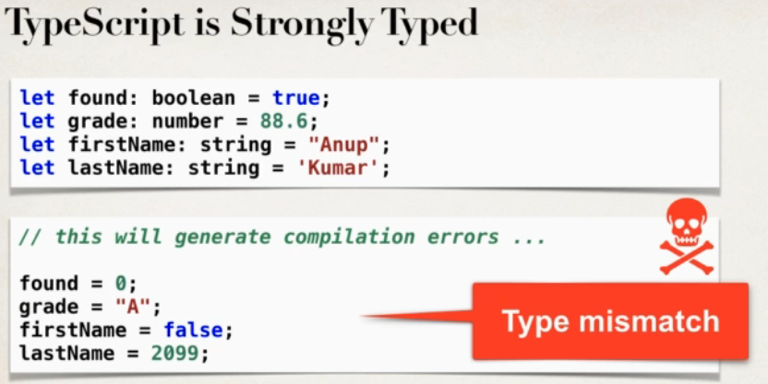

 |  |  |  |  |  |  |  | => Tóm lại là không phải muốn assign gì cũng dc như JS mà phải theo type đã define từ trc

 | Type: any | là 1 type có thể assign tùy thích bất kì loại dữ liệu nào
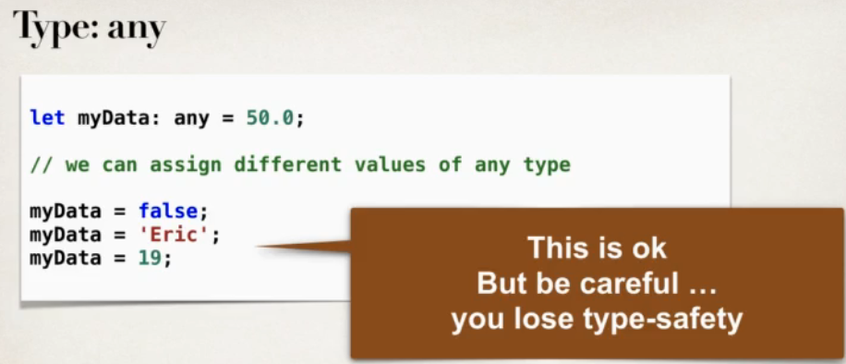
 |  |  |  |  |  |  | tốt nhất nên dùng any cho list, array mà có các loại dữ liệu khác nhau

 | Như JS thì TS để hiện output cũng console.log

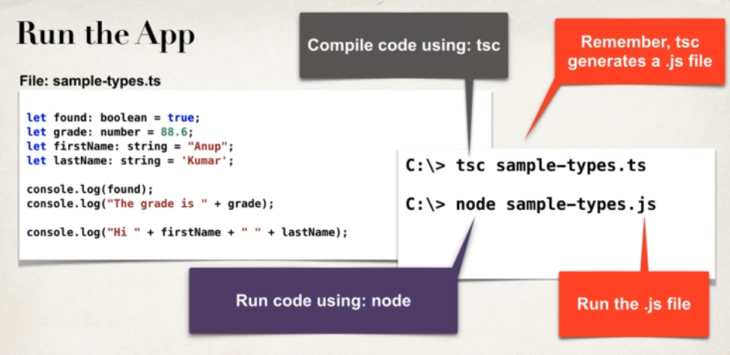

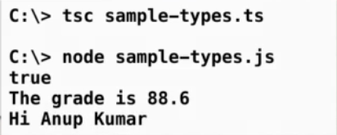

 | Template Strings |  | là ${firstName} |  | dùng dấu đô la $ và 2 ngoặc {}

